상품제안서
스누피 블럭블랙34 4장 스누피 3P 컵 세트 | 상품코드: S25266

 |  |  |  |  |  |  | 02-713-8555 | www.synergygift.co.kr
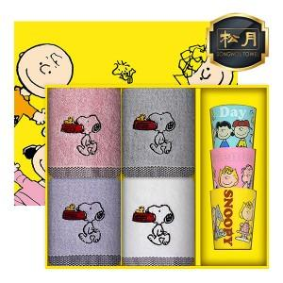

【상세/제작정보】

【인쇄/포장옵션】 | 실크, 자수 / 상하케이스

【공급단가】 | 수량 | 50~ | 100~ | 500~ | 1,000~ | 2,000~
*VAT별도 | 단가 | 14,920원 | 14,690원 | 14,350원 | 13,770원 | 13,200원

【상품 URL】 | https://www.synergygift.co.kr:443/src/goods_detail.php?gdno=25266

